이차목차현대차
우주
젤 중요한건 우주사업으로 돈을 어케벌건지가 모든 투포에 녹아있어야함

자료 주워올 곳: United States Space Force, CSIS, Forecast International

인트로 - 내가 쓸게

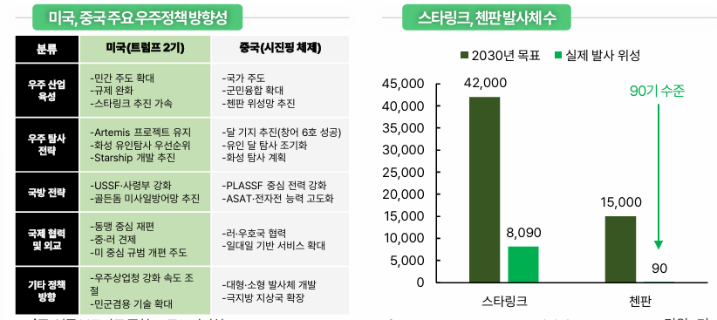
우주항공 산업 히스토리
미-러 냉전 패권전쟁

21세기 들어 시작된 우주를 무대로 한 신 패권전쟁
이번인 미-중

미국 분석
트럼프 2기의 우주팽창주의
미국은 스페이스X와 블루 오리진 등 민간 기업을 국방 우주망에 적극 통합하는 전략 추진 중

중국 분석
우주강국화
군민융합
우주굴기
첸판 프로젝트
 |  |  |  |  | 24년 글로벌 희토류 연간 생산량 - 출처 Nasdaq
산업 분석과 밸류체인 이야기 |  |  |  |  | 중국 | 27 | 70%
밑에 투포로 꼽을 파트로 나누겠지 당연히 |  |  |  |  | 미국 | 4.5 | 12%
 |  |  |  |  | 미얀마 | 3.1 | 8%
우주 산업의 핵심 포인트는 |  |  |  |  | 호주 | 1.3 | 3%
1)위성 사업자의 매출 발생 |  |  |  |  | 나이지리아 | 1.3 | 3%
2)발사체 재사용을 통한 매출 감소 |  |  |  |  | 태국 | 1.3 | 3%
 |  |  |  |  | 기타 | 0.3 | 1%
결론: 우주가 미래 식량이니 인간의 미래 거주지니 뭐니 그런 낭만적인 말 차치해놓고,
지금 우주산업이 어케 돌아가고 있고 어떤 관점에 입각해서 봐야 성공적인 우주 산업 투자를 할 수 있을지에 대한
방향성을 제시하는 것을 본 보고서의 최우선 목표로 선정하였다.

궁극적으로는 우주 산업이 돈이 된다는 것을 후술할 내용을 통해 입증하는 것.

투자포인트 - 3개

모든 투포에는 넘버스가 들어가야함.
1. 각 항목 별로 기술품에 대한 얘기
2. 해당 기술 시장에서 어떤 기업이 잘 하고 있는지
3. 이게 상업적 측면에서 얼마나 돈을 벌 수 있는지&향후 성장 여력이 얼마나 남았는지

 |  |  | 발표는 준모햄 재원이

1. Upstream 1. 발사체 | 준모햄 혜원이

1. 발사체 재사용이 중요한 이유&현황
결국엔 스페이스X가 젤 낫겠지 |  |  |  |  |  |  |  | 🚀 NASA, 달 착륙선 계약에 경쟁 재개 – SpaceX vs Blue Origin

 |  |  |  |  |  |  |  | NASA, 스페이스X의 스타십 개발 지연으로 인해 달 착륙선 계약을 다른 기업에도 개방.
각 기업의 현황들을 타임라인에 맞게 분석 |  |  |  |  |  |  |  | 경쟁사 블루 오리진(Blue Origin) 등에게 아르테미스 3호 착륙선 개발 참여 기회 부여.
최종적으로 누가 제일 잘 나갈건지 투포 내 탑픽 선정으로 마무리
 |  |  |  |  |  |  |  | 🌕 아르테미스 임무 개요
1)스페이스X-팔콘9
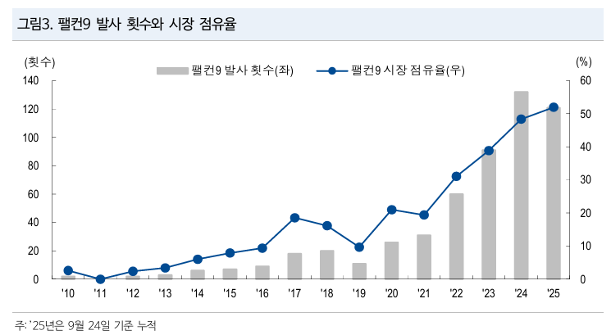
발사체 시장 점유율 52% |  |  |  |  |  |  |  | 아르테미스 3호: 1972년 아폴로 17호 이후 첫 유인 달 착륙 임무, 2027년 예정.
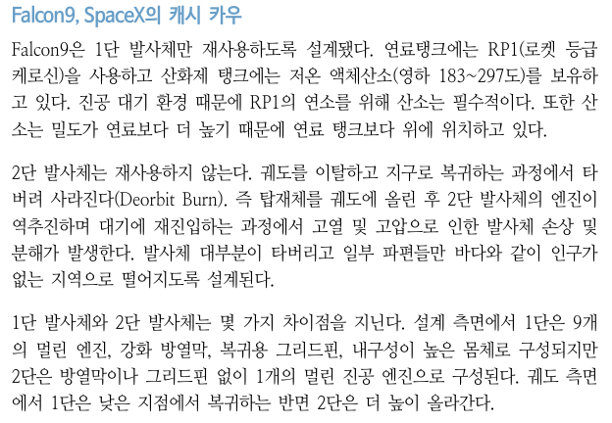
 |  |  |  |  |  |  |  | 아르테미스 2호: 달 궤도 유인 비행, 2024년 2월로 앞당겨질 가능성.

 |  |  |  |  |  |  |  | 💼 주요 기업 및 반응
 |  |  |  |  |  |  |  | 🟥 SpaceX (엘론 머스크)

 |  |  |  |  |  |  |  | 2021년 NASA와 44억 달러 계약 체결, 스타십으로 아르테미스 3호 수행 예정.
 |  |  |  |  |  |  |  | 시험 발사 실패, 일정 지연으로 NASA 우려 고조.
 |  |  |  |  |  |  |  | 머스크는 X(트위터)에서 "우리는 번개처럼 빠르게 움직인다"며 자신감 표출.

 |  |  |  |  |  |  |  | 🟦 Blue Origin (제프 베조스)

 |  |  |  |  |  |  |  | 블루문 착륙선 개발 중, NASA와 30억 달러 계약 보유.
 |  |  |  |  |  |  |  | 이전에는 NASA의 SpaceX 단독 계약에 항의, 이번 기회에 재경쟁 가능성 ↑
 |  |  |  |  |  |  |  | 더피는 트럼프 행정부와 연결된 NASA 대행
 |  |  |  |  |  |  |  | 머스크와 베조스는 트럼프와의 관계 및 경쟁 구도에서 상반된 입장
 |  |  |  |  |  |  |  | 정치권도 우주 탐사 우선순위와 리더십에 영향 미침

스페이스X는 팔콘9(부분 재사용)에서 스타십(완전 재사용)으로 넘어가는 중

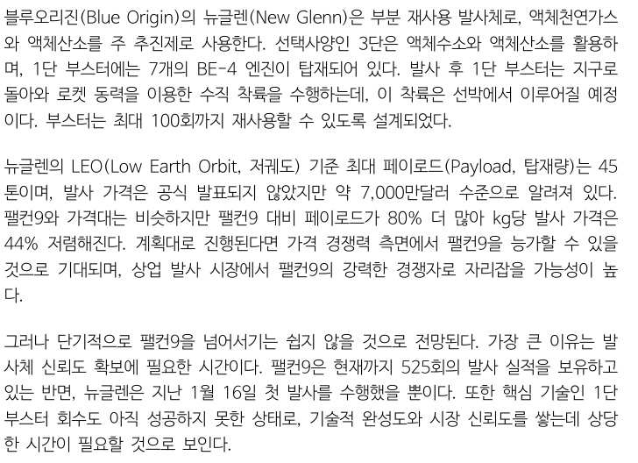
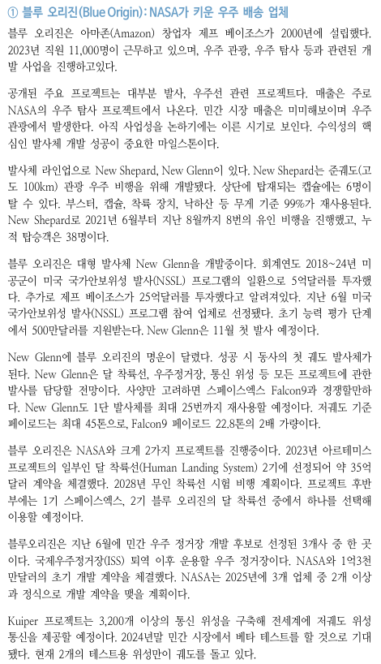
2)블루 오리진-뉴 글렌
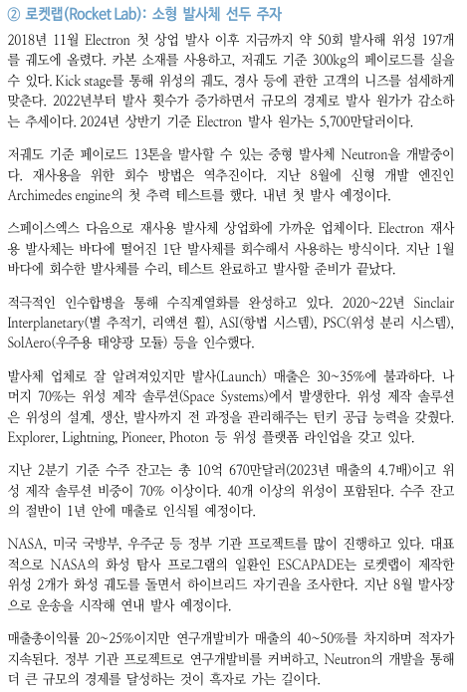

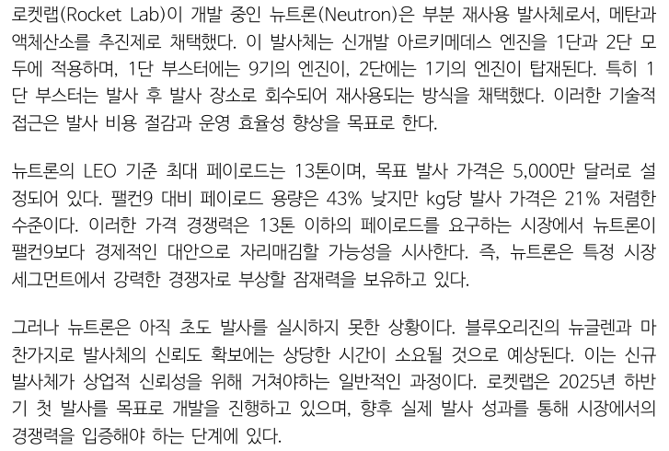
3)로켓랩-뉴트론

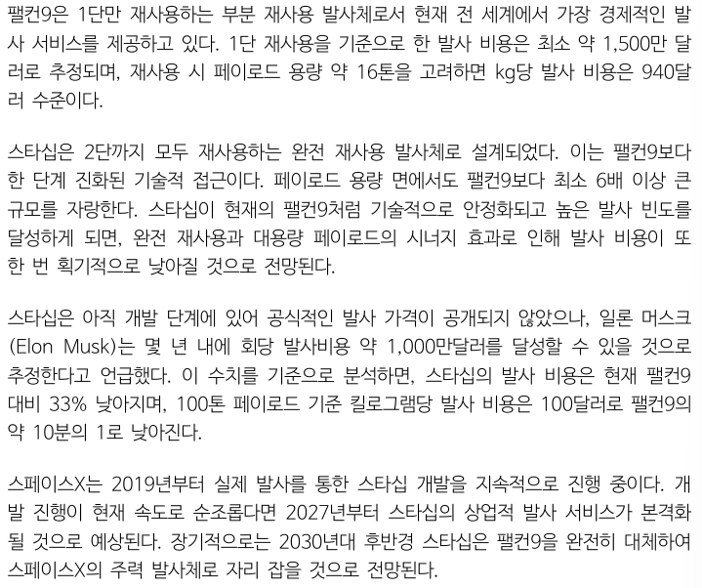

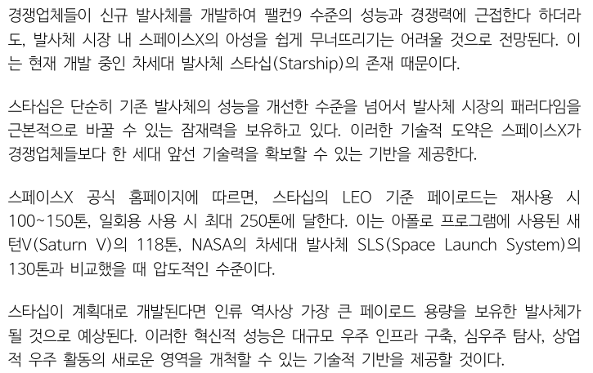
2. 팔콘9에서 스타십으로 진화

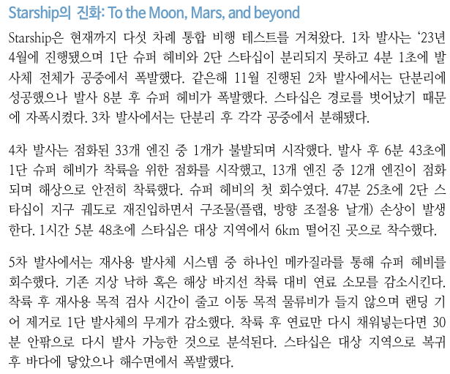

2. Upstream 2. 위성체 | 재원이랑 정훈이

위성을 나누는 기준이 여러 개임
저궤도/정지궤도, 관측/통신 뭐 등등 있는데
분류해서 어떻게 쓸지는 파트 맡은 사람 마음

통신위성
LEO(Low Earth Orbit) 통신위성 시장을 선점한 스페이스X의 스타링크
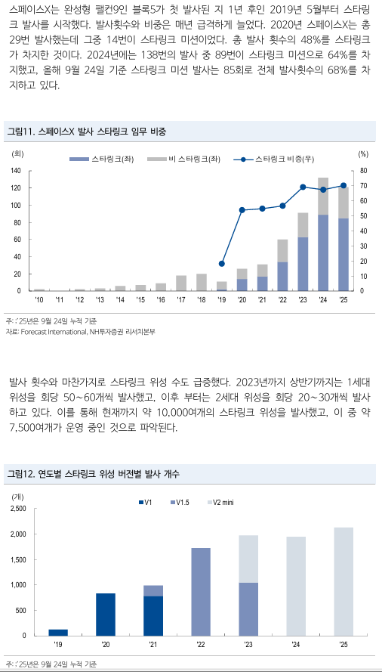
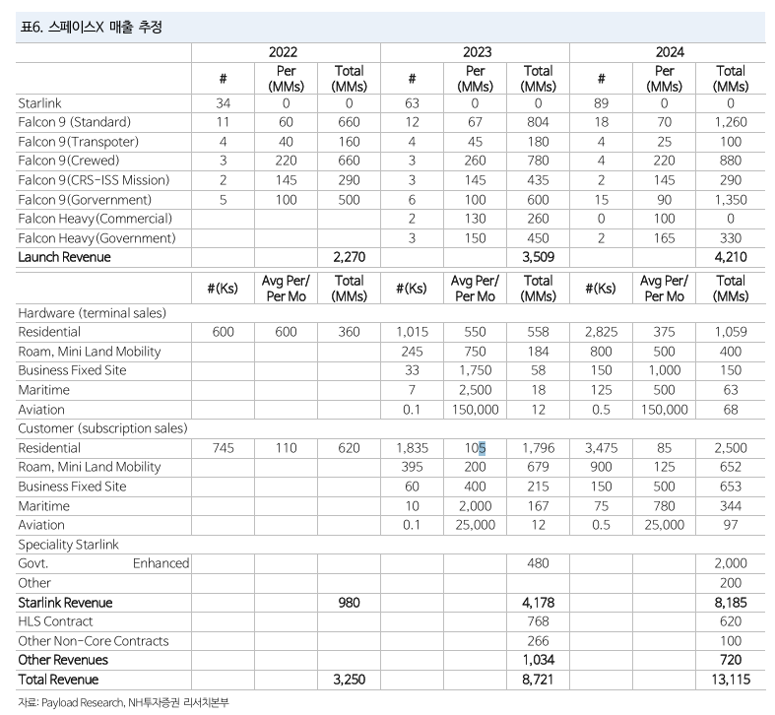

경쟁사들은 자체 발사체가 없기에 스페이스X와의 경쟁이 꽤 힘듦
경쟁사 카이퍼?

후발주자들 설 자리가 있을까?

원격감시위성

플래닛은 전세계를 촬영하여 이를 구독 모델로 판매-상업적 활용 증가
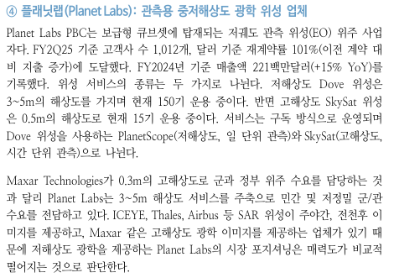

막사
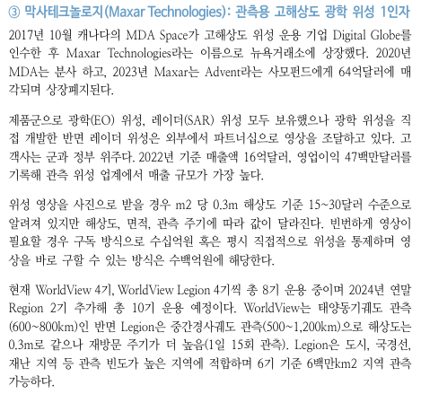

3. Downstream | 연주 | 나

지상에서 우주 관련 데이터를 처리하고
정보 판매 구독 등등의 서비스를 영위하는 밸류체인

러우 전쟁 이후 정보를 활용한 실용성이 강조되는 추세

이 파트는 좀더 국내 기업들과 연관지어 쓸 수 있다고 생각

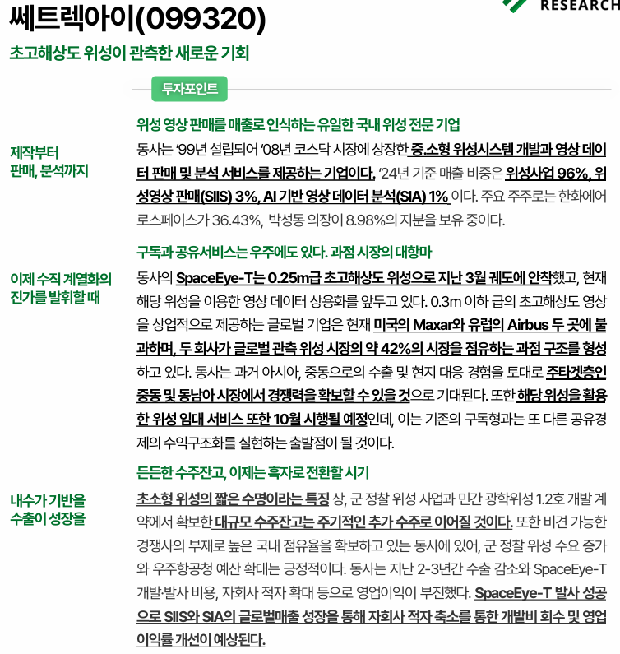
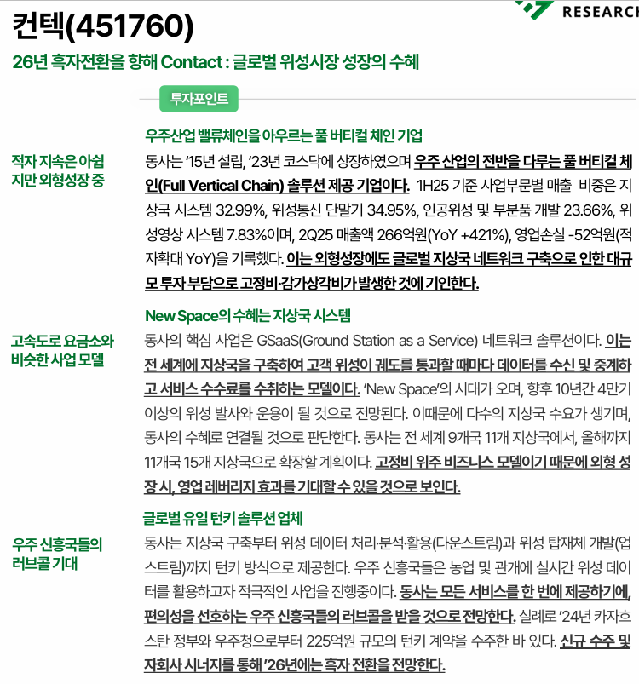

체크포인트. 우주 데이터 센터 | 연주

우주 데이터센터가 왜 필요한지
데이터센터는 늘어날 전망인데 지구 전력의 한계성 등등 뭐 이런 내용들?

두괄식으로 맨 처음에 우주 데이터센터 관련 ~~~가 확대될 전망이다. 딱 박아두고
AI 확산 뭐 데이터 센터 전망 지구 전략 한계 이런거 언급하면서 우주 데이터센터가 필요한 이유를 설득하는 느낌
이를 위해 빅테크들도 참여하고 있는데
실사례 밑 내용 소개하고
마지막에 ~~를 전망한다. 이렇게 간략하게 마무리하는 느낌

자세한건 밑 내용 참고

Starcloud — “우주 데이터센터” 시대의 개막 |  |  |  | Starcloud, 우주 기반 데이터 센터로

미국 워싱턴주 레드먼드 기반 스타트업 Starcloud, NVIDIA Inception 프로그램 참여 기업 |  |  |  | 1. 개요

목표: 지구 궤도에 데이터센터 건설. |  |  |  | Starcloud는 NVIDIA Inception 프로그램에 참여 중인 스타트업으로, 우주에 AI 데이터 센터를 구축하려는 혁신적인 목표를 가지고 있음.
 |  |  |  | 첫 AI 탑재 위성 Starcloud-1은 2025년 11월 발사 예정이며, NVIDIA H100 GPU가 탑재된 최초의 우주 GPU 컴퓨팅 사례가 될 예정.
이유: AI 연산 수요 급증 → 지상 전력·냉각 한계 극복 목적
 |  |  |  | 2. 우주 데이터 센터의 이점
📌프로젝트 개요
5GW급 궤도 데이터센터 구상 중. |  |  |  | 에너지 효율성: 태양광을 무한에 가깝게 활용 가능, 배터리나 예비 전력 불필요.
 |  |  |  | 냉각 효율성: 우주의 진공 상태를 방열판처럼 활용하여 담수 사용 불필요.
위성에 장착된 태양광 패널 & 냉각 패널 크기 → 각각 약 4km 규모. |  |  |  | 탄소 배출 감소: 발사 시만 환경 영향이 발생하며, 전체적으로는 지상 대비 CO₂ 배출량 10배 감소.
 |  |  |  | 에너지 비용 절감: 발사 비용을 포함하더라도 지상 대비 10배 저렴한 에너지 비용.
11월 발사 예정 위성 ‘Starcloud-1’
질량 60kg, 소형 냉장고 크기. |  |  |  | 3. 활용 사례

NVIDIA H100 GPU 탑재 → 인류 최초 ‘우주 내 데이터센터급 GPU’. |  |  |  | 지구 관측 데이터 분석: 작물 유형 탐지, 날씨 예측, 산불 조기 감지, 조난 신호 분석 등.
 |  |  |  | 우주 내 실시간 AI 추론: 지연 없이 현장에서 데이터 처리 가능, 대응 시간 단축.
이전 우주 미션 대비 100배 연산 성능 예상. |  |  |  | 초분광·SAR 이미지 처리: SAR 데이터는 초당 10GB 이상, 우주에서의 추론이 특히 유리.

📌왜 우주인가 |  |  |  | 4. 기술 파트너십
태양광 무한 공급 → 사실상 무제한 재생에너지.
 |  |  |  | NVIDIA GPU 사용 이유: AI 모델 학습, 미세조정, 추론에서 최고 성능.
발사 이후 지속적인 탄소 배출 거의 없음. |  |  |  | Google Cloud AI Accelerator 졸업: Google의 LLM 'Gemma'를 궤도에서 실행 예정.
 |  |  |  | 향후 계획: NVIDIA Blackwell 플랫폼 통합으로 성능 10배 향상 기대.
📌에너지 비용
우주 에너지 비용 = 지상 대비 1/10 수준으로 전망. |  |  |  | 5. 미래 전망

태양에 항상 노출된 궤도 덕분에 배터리·백업 전원 불필요. |  |  |  | CEO 필립 존스턴은 **“10년 후 거의 모든 신규 데이터 센터는 우주에 구축될 것”**이라고 전망.

발사비용 포함해도 경제성 있음. |  |  |  | How Starcloud Is Bringing Data Centers to Outer Space | NVIDIA Blog

📌주요 응용 분야 |  |  |  | 엔비디아, 이제는 우주로.
지구 관측 데이터 분석 (Earth Observation)
농작물 종류 식별, 기상 예측, 산불 감지 등.

우주에서 즉시 데이터 처리 → 응답시간 ‘시간→분’ 단축.

SAR(합성개구 레이더) 데이터 처리
초당 10GB급 대용량 생성 → 우주 내 실시간 추론(inference) 이 효율적.

이걸로 제미나이 모델도 돌린다네 | 구글 AI 모델 제미나이, 우주 데이터센터에서 구동 추진 | 연합뉴스

